BD
USUARIO | PARAMETRO | DETALLE PARAMETRO | RETOUSUARIO | RETO | RECOLECCION | META | REDENCION | PUNTOECOLOGICO | VENTAS | REDCOMPARTIDAS
idusuario | idparametro | iddetalleparametro | Idreto (fk) | Idreto | idrecoleccion | Idmeta | idredencion | idpuntoecologico | Idventas | idredcompartida
nombre | nombre | idparametro | idusu_invitado | idusuario_origina | Idretousuario | idusuario | idusuario | Ubicacionx | idpuntoecologico | idusuario
apellido |  | nombre | lema | nombre | idusu_invitado | iddetalleparametro | idpremio | Ubicaciony | iddetalleparametro | idredencion
Celular |  |  |  |  | iddetalleparametro | idreto | fecharedencion | Nombre | Fechaventa
email |  |  |  |  | idredencion | Fechaexpiracion | Cantidadpremio | idresponsable | Cantidad
FechaNacimiento |  |  |  |  | idpuntorecoleccion | cantidad |  | Fechainicio | Valor
idLocalidad |  |  |  |  | Estado |  |  | Fechacierre | donacion
Direccion |  |  |  |  | Fecha
Barrio |  |  |  |  | Cantidad
Edificio
Genero
Empresa
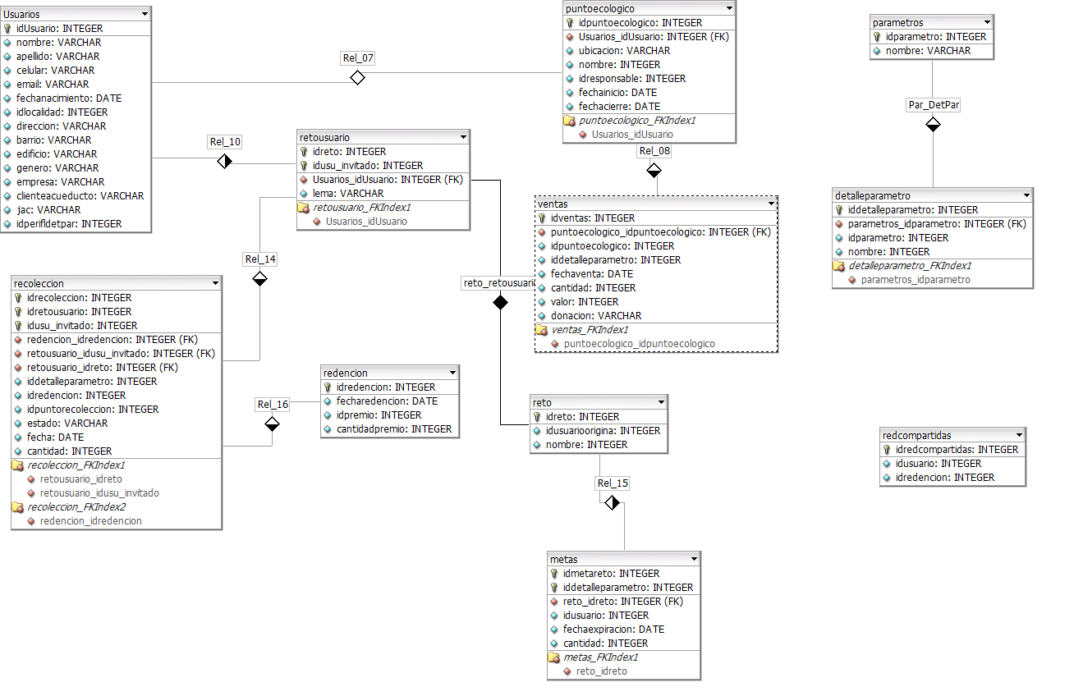
ClienteAcueducto
jac
idperfildetpar

